정산리포트
KR AD
계산서 발행월 | 01/2026 | ※ 세금계산서는 역발행으로 진행되며, 양사 협의되지 않은 상태에서 정발행을 진행하시면 이중청구되니 유의 부탁드립니다. └ 역발행 시 전체 작품별 금액이 합산되어 발행되며, 품목명이 별도 기재되지 않으니 아래 정산리포트를 통해 확인 부탁 드립니다.
정산 품목 | 시리즈 광고수익분배
거래처(또는 작가)명 | 주식회사 더그림엔터테인먼트
정산 금액 (KRW) | 311,888
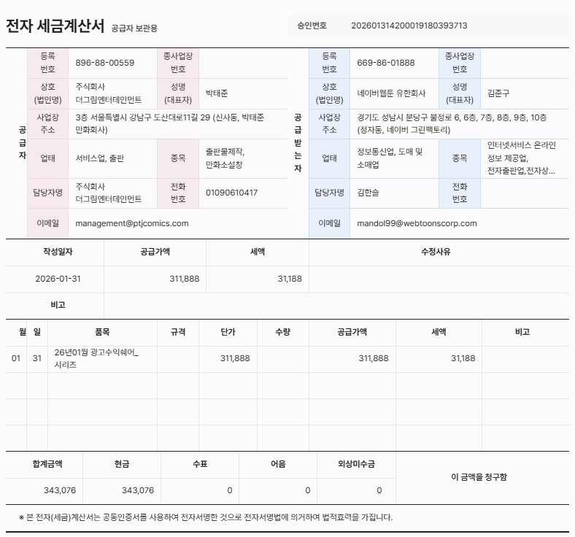
이월 금액 (KRW) | 0 |  |  |  |  |  |  | TRUE | TRUE
 |  |  |  |  |  |  |  | 145,273 | 311,888
매출 발생월 | 지급유형 | 작품명 | CID | CPID | 서비스 플랫폼 | 통화 단위 | 발생 수익 | 소급적용 | 최종매출액
202601 | 시리즈 만화 광고수익 | 외모지상주의 | 227497 | CO0668 | NAVER SERIES/광고 | KRW | 22,255 | - | 22,255
202601 | 시리즈 만화 광고수익 | 한남동 케이하우스 | 339802 | CO1225 | NAVER SERIES/광고 | KRW | 9 | 118 | 127
202601 | 시리즈 만화 광고수익 | 인생존망 | 381194 | CO1593 | NAVER SERIES/광고 | KRW | 528 | 1,853 | 2,381
202601 | 시리즈 만화 광고수익 | 싸움독학 | 381824 | CO1594 | NAVER SERIES/광고 | KRW | 1,829 | 23,870 | 25,699
202601 | 시리즈 만화 광고수익 | 욕망일기 | 420618 | CO2144 | NAVER SERIES/광고 | KRW | 3 | 323 | 326
202601 | 시리즈 만화 광고수익 | 퀘스트지상주의 | 449359 | CO2144 | NAVER SERIES/광고 | KRW | 1,278 | 1,398 | 2,676
202601 | 시리즈 만화 광고수익 | 김부장 | 450111 | CO2144 | NAVER SERIES/광고 | KRW | 13,715 | - | 13,715
202601 | 시리즈 만화 광고수익 | 쇼미더럭키짱! | 450115 | CO2667 | NAVER SERIES/광고 | KRW | 29 | 351 | 380
202601 | 시리즈 만화 광고수익 | 존망코인 | 450444 | CO2144 | NAVER SERIES/광고 | KRW | 2 | 334 | 336
202601 | 시리즈 만화 광고수익 | 여고생 드래곤 | 452717 | CO2144 | NAVER SERIES/광고 | KRW | 211 | 2,140 | 2,351
202601 | 시리즈 만화 광고수익 | 매지컬 급식:암살법사 | 461378 | CO2144 | NAVER SERIES/광고 | KRW | 46 | - | 46
202601 | 시리즈 만화 광고수익 | 사형소년 | 470703 | CO2144 | NAVER SERIES/광고 | KRW | 112 | 1,079 | 1,191
202601 | 시리즈 만화 광고수익 | 간첩 18세 | 481008 | CO2144 | NAVER SERIES/광고 | KRW | 8 | 1,363 | 1,371
202601 | 시리즈 만화 광고수익 | 궤짝 | 488013 | CO2144 | NAVER SERIES/광고 | KRW | 135 | - | 135
202601 | 시리즈 만화 광고수익 | 보스였음 | 488685 | CO2144 | NAVER SERIES/광고 | KRW | 314 | - | 314
202601 | 시리즈 만화 광고수익 | 백XX | 493508 | CO2144 | NAVER SERIES/광고 | KRW | 5,562 | - | 5,562
202601 | 시리즈 만화 광고수익 | 왕따가 격투기를 너무 잘함 | 499170 | CO2144 | NAVER SERIES/광고 | KRW | 6,486 | - | 6,486
202601 | 시리즈 만화 광고수익 | 캐슬2:만인지상 | 499884 | CO2144 | NAVER SERIES/광고 | KRW | 14,328 | - | 14,328
202601 | 시리즈 만화 광고수익 | 촉법소년 | 503855 | CO2144 | NAVER SERIES/광고 | KRW | 466 | 2,328 | 2,794
202601 | 시리즈 만화 광고수익 | 유쾌한 왕따(재) | 512152 | CO2144 | NAVER SERIES/광고 | KRW | 7 | 61 | 68
202601 | 시리즈 만화 광고수익 | 얼짱시대 | 518182 | CO2144 | NAVER SERIES/광고 | KRW | 93 | 244 | 337
202601 | 시리즈 만화 광고수익 | 이섭의 연애 | 519253 | MT0201 | NAVER SERIES/광고 | KRW | 60,454 | - | 60,454
202601 | 시리즈 만화 광고수익 | 체탐자 | 525286 | CO2144 | NAVER SERIES/광고 | KRW | 886 | - | 886
202601 | 시리즈 만화 광고수익 | 욕망일기Deep | 534844 | CO2144 | NAVER SERIES/광고 | KRW | 2 | - | 2
202601 | 시리즈 만화 광고수익 | 진주 | 535549 | CO2144 | NAVER SERIES/광고 | KRW | 1,432 | 605 | 2,037
202601 | 시리즈 만화 광고수익 | 인생존망2 | 545140 | CO2144 | NAVER SERIES/광고 | KRW | 48 | 230 | 278
202601 | 시리즈 만화 광고수익 | VS | 547174 | CO2144 | NAVER SERIES/광고 | KRW | 119 | - | 119
202601 | 시리즈 만화 광고수익 | 먹뀌싸 | 547783 | CO2144 | NAVER SERIES/광고 | KRW | 42 | - | 42
202601 | 시리즈 만화 광고수익 | 좋아? 죽어! | 549371 | CO2144 | NAVER SERIES/광고 | KRW | 56 | 12 | 68
202601 | 시리즈 만화 광고수익 | 룸비니 | 553515 | CO2144 | NAVER SERIES/광고 | KRW | 0 | - | -
202601 | 시리즈 만화 광고수익 | 배달왕 | 561846 | CO2144 | NAVER SERIES/광고 | KRW | 1 | - | 1
202601 | 시리즈 만화 광고수익 | 소년법칙 | 574030 | CO2144 | NAVER SERIES/광고 | KRW | 410 | - | 410
202601 | 시리즈 만화 광고수익 | 러브 인 바디 | 575418 | CO2144 | NAVER SERIES/광고 | KRW | 20 | 694 | 714
202601 | 시리즈 만화 광고수익 | 왕관을 찾아줘 | 577238 | CO2144 | NAVER SERIES/광고 | KRW | 2 | - | 2
202601 | 시리즈 만화 광고수익 | 건곤불이기 | 579185 | CO2144 | NAVER SERIES/광고 | KRW | 1,086 | - | 1,086
202601 | 시리즈 만화 광고수익 | 구룡:사로카 | 590132 | CO2144 | NAVER SERIES/광고 | KRW | 2,130 | - | 2,130
202601 | 시리즈 만화 광고수익 | 하이클래스 | 590134 | CO2144 | NAVER SERIES/광고 | KRW | 41 | - | 41
202601 | 시리즈 만화 광고수익 | 밤의 방문자 | 591459 | CO2144 | NAVER SERIES/광고 | KRW | 7,207 | 108,270 | 115,477
202601 | 시리즈 만화 광고수익 | 벤타블랙 | 593379 | CO2144 | NAVER SERIES/광고 | KRW | 73 | - | 73
202601 | 시리즈 만화 광고수익 | 정의구현 | 594698 | CO2144 | NAVER SERIES/광고 | KRW | 1,130 | - | 1,130
202601 | 시리즈 만화 광고수익 | 최악의 세대 | 595746 | CO2144 | NAVER SERIES/광고 | KRW | 804 | - | 804
202601 | 시리즈 만화 광고수익 | 남제 | 598352 | CO2144 | NAVER SERIES/광고 | KRW | 58 | - | 58
202601 | 시리즈 만화 광고수익 | 명왕 | 601662 | CO2144 | NAVER SERIES/광고 | KRW | 55 | - | 55
202601 | 시리즈 만화 광고수익 | 냉동무사 | 609850 | CO2144 | NAVER SERIES/광고 | KRW | 1,102 | - | 1,102
202601 | 시리즈 만화 광고수익 | 수트빨 | 621605 | CO2144 | NAVER SERIES/광고 | KRW | 752 | - | 752
202601 | 시리즈 만화 광고수익 | 레벨999 고블린 | 629975 | CO2144 | NAVER SERIES/광고 | KRW | 671 | - | 671
202601 | 시리즈 만화 광고수익 | 십이지소녀 | 642001 | CO2144 | NAVER SERIES/광고 | KRW | 395 | - | 395
202601 | 시리즈 만화 광고수익 | 용사생활기록부 | 642007 | CO2144 | NAVER SERIES/광고 | KRW | 520 | - | 520
202601 | 시리즈 만화 광고수익 | 태존비록 | 645729 | CO2144 | NAVER SERIES/광고 | KRW | 3,352 | - | 3,352
202601 | 시리즈 만화 광고수익 | 악귀나찰 | 656046 | CO2144 | NAVER SERIES/광고 | KRW | 238 | - | 238
202601 | 시리즈 만화 광고수익 | 오늘도 퇴근 | 662616 | CO2144 | NAVER SERIES/광고 | KRW | 3,204 | - | 3,204
202601 | 시리즈 만화 광고수익 | 블러드레인 3 | 678237 | CO5970 | NAVER SERIES/광고 | KRW | 11,962 | - | 11,962
202601 | 시리즈 만화 광고수익 | 공주님 학교 가신다 | 678238 | CO5971 | NAVER SERIES/광고 | KRW | 419 | - | 419
202601 | 시리즈 만화 광고수익 | 로열패밀리 | 679606 | CO5993 | NAVER SERIES/광고 | KRW | 480 | - | 480
202601 | 시리즈 만화 광고수익 | 오브차카 | 681507 | CO6036 | NAVER SERIES/광고 | KRW | 48 | - | 48
 |  | 금월 매출 합계 (A) |  |  |  | KRW | 166,615
 |  | 전월까지 누적 금액 (B) |  |  |  | KRW | 0
 |  | 소급분 (C) |  |  |  | KRW | 145,273
 |  | 정산 금액 (A+B+C) |  |  |  | KRW | 311,888

 |  | 이월 금액 |  |  |  | KRW | 0

· 시리즈 광고 수익은 거래처 기준 5만원 이상의 금액이 누적될 시 지급되고 있습니다. (누적 금액 합산 5만원 미만일 시 이월 처리)
· 이월금액은 지급 최소금액(5만원)에 도달하지 못할 경우 발생하며, 이월 금액이 존재하는 경우 정산은 진행되지 않고 지급 최소금액 도달 시까지 누적됩니다. (이월금액 0원 = 누적금액 없음)
· 소급분은 월 정산 외 지급되는 비용으로 특수한 경우(금액누락, 정산오류 등)를 제외하고는 발생되지 않습니다
· 위 금액(정산 금액)은 부가세 별도 금액(공급가액)이며, 실제 입금은 아래와 같이 적용됩니다.
ㄴ일반 개인 : 위 정산 금액에서 원천세 3.3% 제외한 금액으로 입금
ㄴ면세사업자 : 위 정산 금액과 동일한 금액으로 입금
ㄴ과세사업자 : 위 정산 금액에서 부가세 10% 더한 금액으로 입금
ㄴ해외거래처 : 위 정산 금액에서 거주지국 원천세율이 적용되어 세액 공제 후 입금
· 정산 금액은 광고 관련 수수료 및 운영 비용 등을 제외한 금액입니다.
· 통화단위가 잘못 적용된 경우 문의 접수 메일을 통해 수정 반영 요청 바랍니다.

소급적용 상세내역
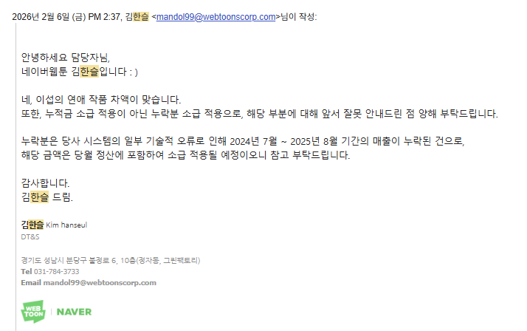
시리즈
파트너명 | 작품명 | 합계 : 파트너별 정산금
주식회사 더그림엔터테인먼트 | 간첩 18세 | 1,363
 | 러브 인 바디 | 694
 | 밤의 방문자 | 108,270
 | 사형소년 | 1,079
 | 쇼미더럭키짱! | 351
 | 싸움독학 | 23,870
 | 얼짱시대 | 244
 | 여고생 드래곤 | 2,140
 | 욕망일기 | 323
 | 유쾌한 왕따(재) | 61
 | 인생존망 | 1,853
 | 인생존망2 | 230
 | 존망코인 | 334
 | 좋아? 죽어! | 12
 | 진주 | 605
 | 촉법소년 | 2,328
 | 퀘스트지상주의 | 1,398
 | 한남동 케이하우스 | 118
총합계 |  | 145,273

